关系图
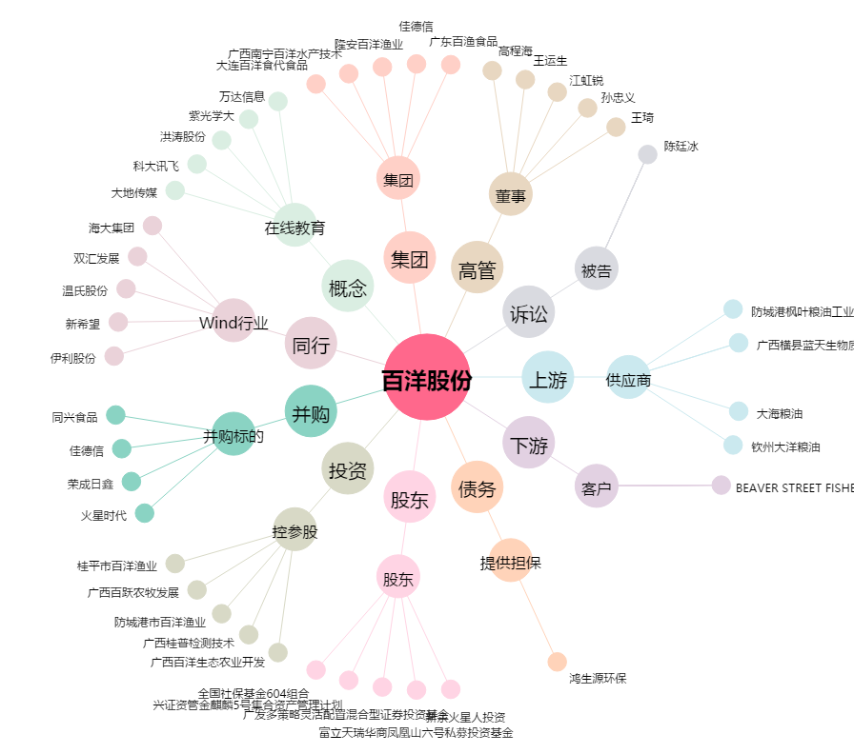
百洋股份[002696.SZ] - 关系概览图

